테마
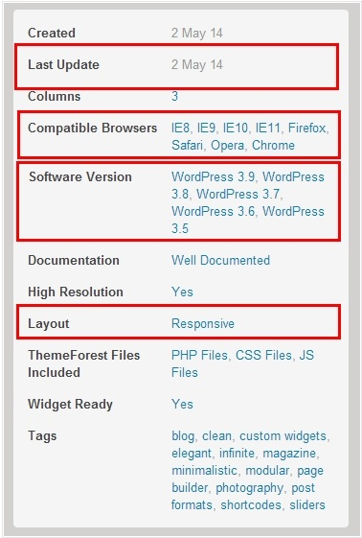
테마 선택시 주요 체크 사항
 | 1. 반응형 설계 적용 여부 - Responsive Design
 | 2. 브라우저 호환성 여부
 | 3. Update 지원 여부
 | 4. 워드프레스 호환성 문제
 | 5. SEC 최적화 진원 여부
 | 6. Shortcode 지원
 | 7. 데모 컨텐츠 제공 여부
 |  | 테마마다 관리자 모드의 사용방법, 숏코드 사용방법, 레이아웃 구성방법등이
 |  | 모두 틀리므로 데모컨텐츠(더미파일)은 참고예가 될수 있기 때문입니다
 | 8. 우커머스 호환지원
 |  | 쇼핑몰 기능을 사용하는 경우 반드시 확인
 | 9. 기타
 |  | 버디프레스, 비비프레스 지원
 |  | 언어번역 솔류션
 |  | 슬라이드 옵션

 | 추천 테마
 |  | 테마 | Created | Last Update | 가격[$] | Sales | Support | Plug-In | Description | Demo site
 |  | AVADA | 16-Aug-12 | 5 April 17 | 60 | 312,924 | 6 monthe | WooCommerce BuddyPress bbPress Gravity Forms Digital Downloads Easy Digital Downloads Events Calendar Pro | http://giantt.co.kr/6832 | http://demo.theme-fusion.com/
 |  | Newspaper | 4-Sep-13 | 10-Apr-17 | 59 | 39,881 | 6 monthe | 비주얼컴포저(visual composer)가 기본 제공 WooCommerce BuddyPress bbPress | http://forum.tagdiv.com/newspaper-theme-documentation/ | https://demo.tagdiv.com/select_demo/select_demo_newspaper
 |  | Goodnews | 23-Dec-11 | 21 February 17 | 64 | 6,741 | 6 monthe | 비주얼컴포저(visual composer)가 기본 제공 WooCommerce BuddyPress bbPress | http://giantt.co.kr/8069 | http://themes.momizat.com/themes.php?theme=goodnews

Akismet
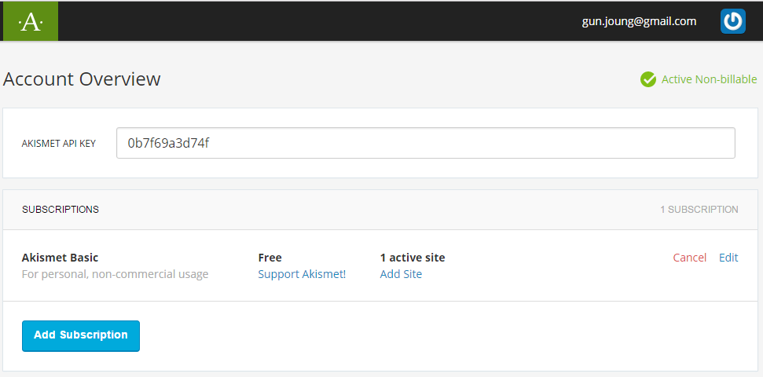
Akismet
 | 스팸을 차단하는 플러그인으로 WP에 기본적으로 포함되어 있다.
 | 이를 사용하기 위해서는 Akismet 사이트에서 API key를 받아 플러그인에 입력해야 한다.

 | API key 설정 방법
 |  | 1. WP 플러그인에서 Akismet의 [설정]을 선택한다.

 |  | 2. [API 키 받기]를 선택한다.
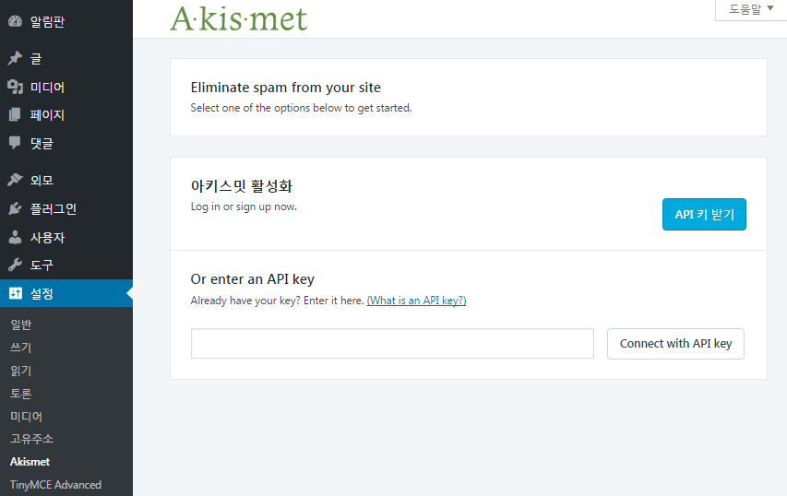

 |  | 3. Akismet 사이트 창이 열리고, 여기서 [GET AN AKISMET API KEY]를 선택한다.
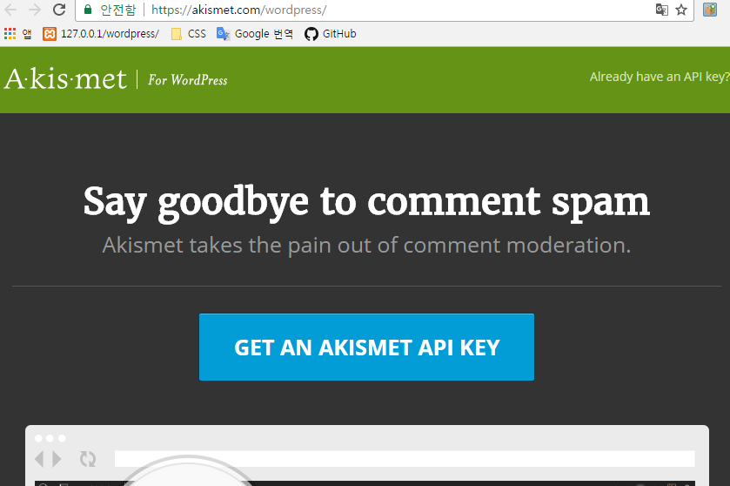

 |  | 4. 아래와 같이 Akismet 회원가입 창이 실행되며, 회원가입 한다.
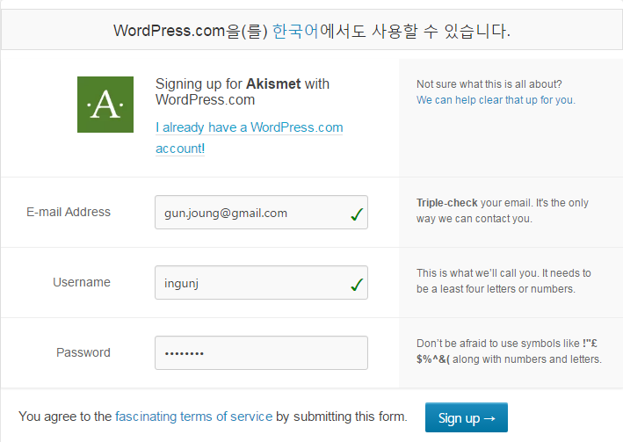

 |  | 5. 유료 제품에 대한 페이지가 나오는데 이는 무시하고, 상단에 있는 Icom을 선택하면 아래와 같이 Popup이 실행된다.
 |  |  | 무료인 Basic을 선택한다.
 |  |  | 상업목적의 사이트인 경우, Plus를 선택해야 한다. 1년에 $59 이다.
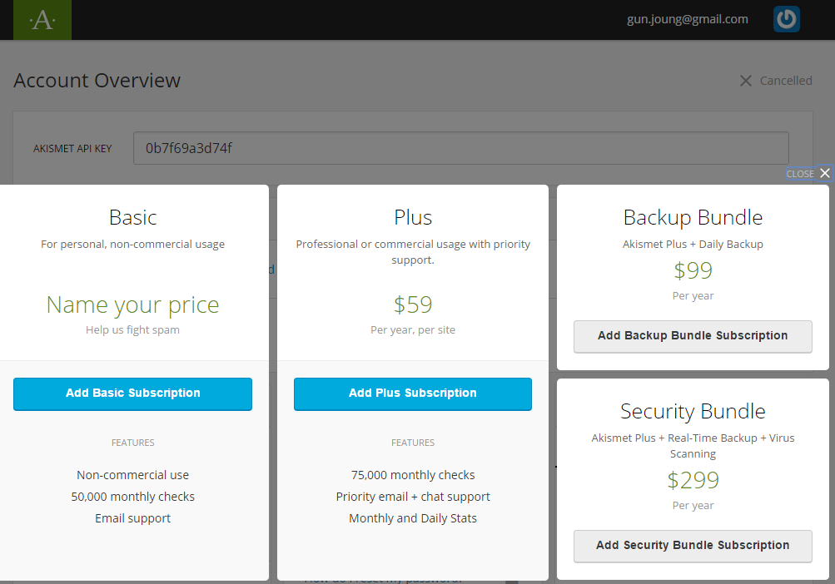

 |  | 6. 1번 화면에서 $48/YEAR bar를 왼쪽으로 옮겨 2번처럼 설정하고 [Create Subscription]을 선택한다.
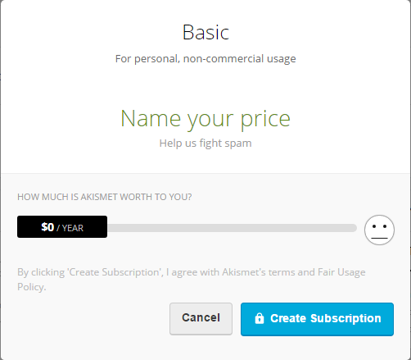
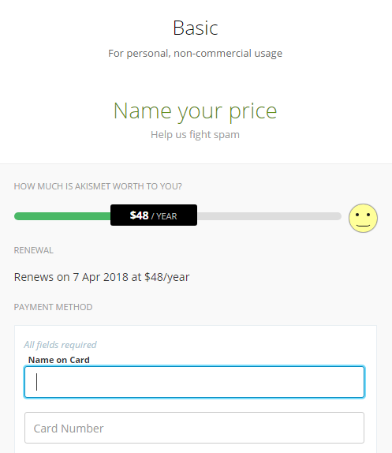

 |  | 7. 정상적으로 구매가 되면 아래와 같은 화면이 나타나며, [Got it]을 선택한다.

 |  | 8. 완료 후 Account Overview 에서 API KEY를 copy한다.
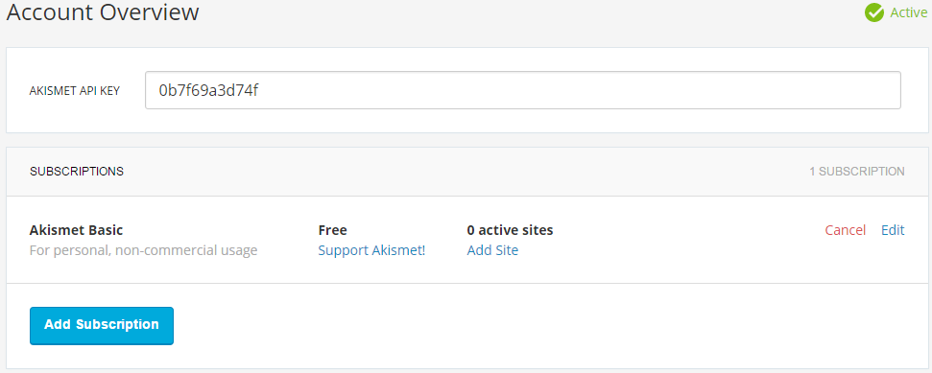

 |  | 9. Step 2의 화면(WP 설정화면)에 Step 8에서 copy한 API key를 붙여넣고 [Connect with API key]를 선택한다.
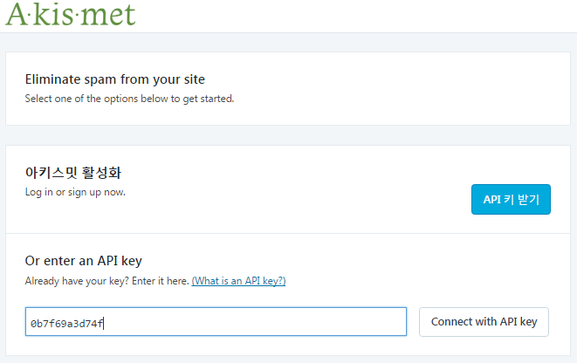

 |  | 10. 정상적으로 설정시 최종 아래와 같은 화면이 나온다.
 |  |  | 설정화면
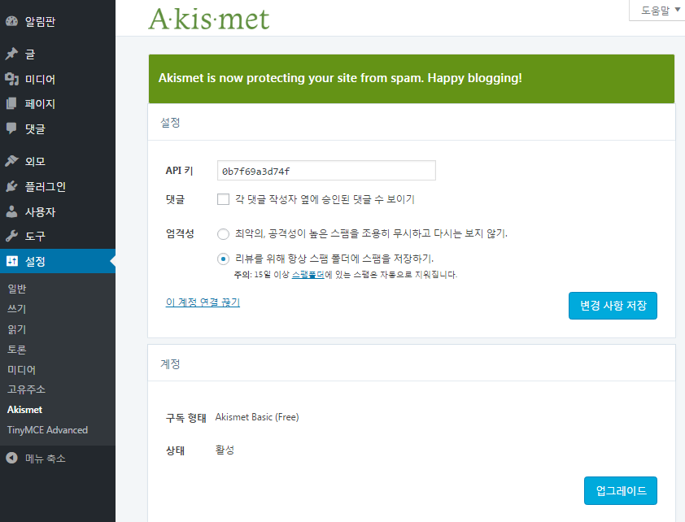

 |  |  | 플러그인 화면

 |  | 11. Step 8(Akismet 사이트 화면)를 reflesh(F5)를 하면 아래와 같이 1 active site로 변경됨을 확인할 수 있다.

KBoard
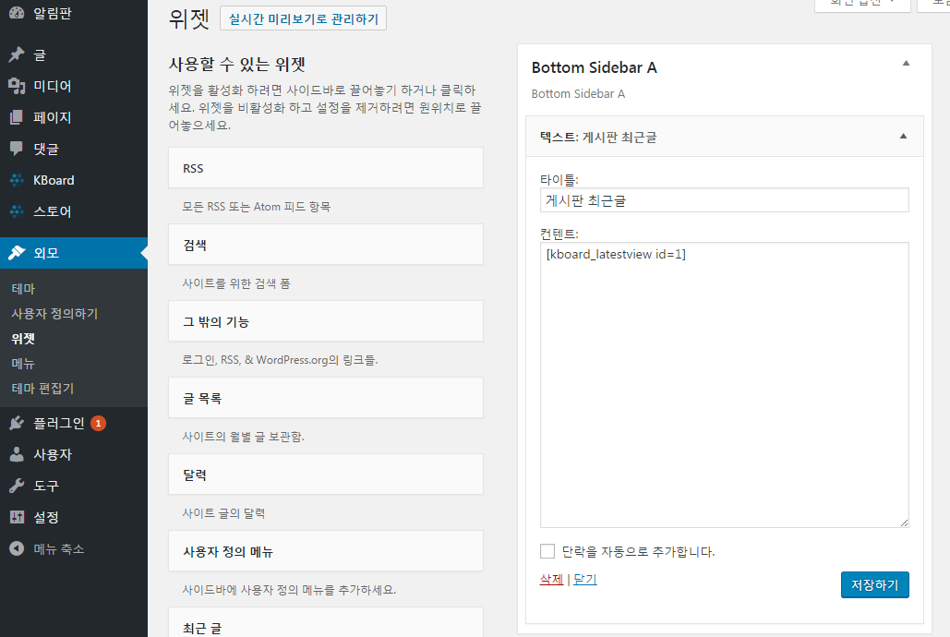
Kboard 게시판
 | 코스모스팜 제작
 | http://www.cosmosfarm.com/products/kboard

 | 설치 파일
 |  | kboard : 게시판
 |  | kboard comments : 댓글

 | 설치 방법
 |  | 플러그인 메뉴에서 플러그인 추가하기를 선택한다
 |  | 플러그인 추가 화면에서 플러그인 업로드 선택한다.
 |  | 파일 선택에서 Download된 zip file를 선택 후 지금 설치하기를 선택한다.

 | 게시판 생성방법
 |  | 1. 게시판은 워드프레스 페이지로 개설되므로 게시판 생성 메뉴를 사용하기 전에 제목만 적은 페이지를 하나 생성한다
 |  | 2. Kboard 메뉴에서 게시판 생성을 선택한다.
 |  | 3. 게시판 관리 화면에서 게시판 이름, 게시판이 자동설치될 워드프레스 페이지 등을 설정한다.
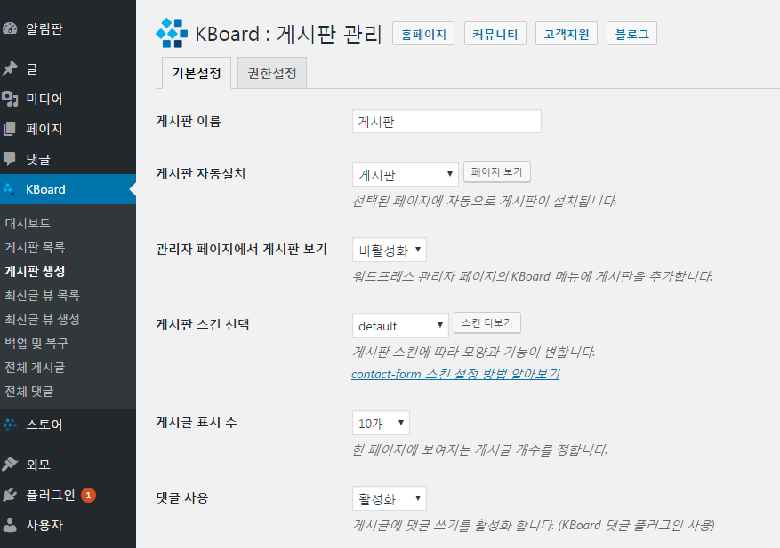

 |  | 4. 게시판 목록에서 생성된 게시판 페이지를 확인한다
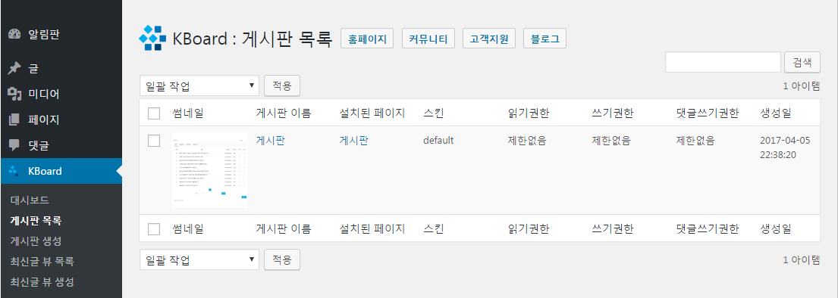

 | 게시판 최신글 뷰 목록 생성 하기
 |  | 1. Kboard의 최신글 뷰 목록 선택하고 아래와 같이 필요 부분을 설정한다.
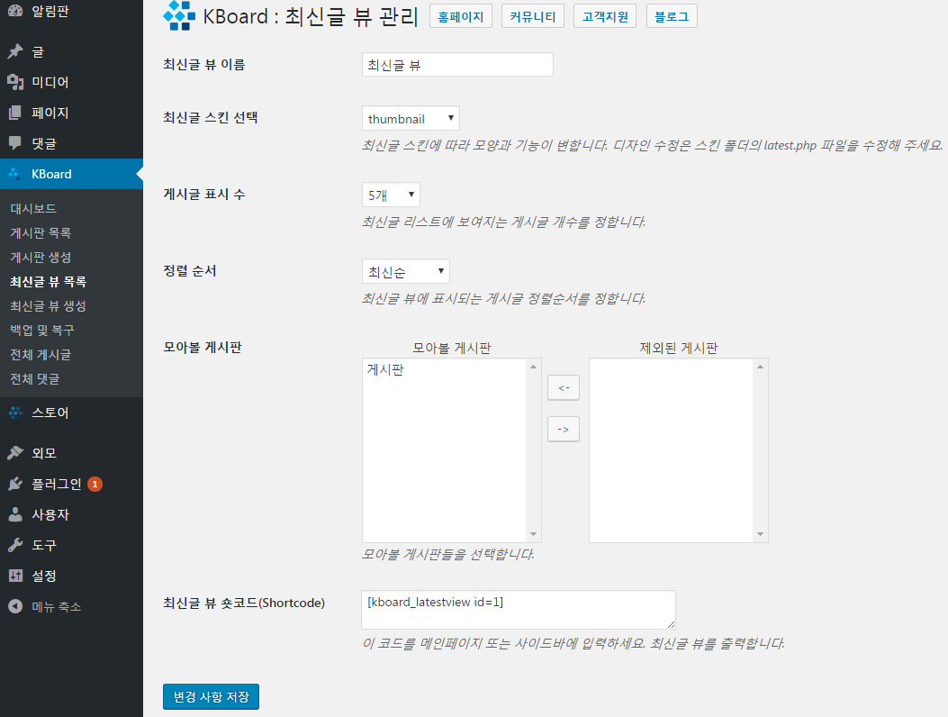

 |  | 2. 워드프레스의 기본위젯인 텍스트(임의의 텍스트 또는 HTML) 위젯을 노출하고자 하는 메인화면 위치로 배치한뒤에
 |  | (1)번에서 복사해둔 모아보기 숏코드를 입력한다.
 |  | => shortcode가 적용되지 않고, text로 인식됨. 원인 파악 필요 - WP 제공 테마에서는 정상 동작

Mang Board WP
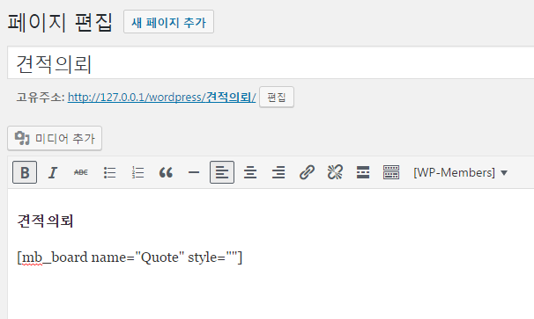
Mang Board WP 추가
 | Hometory 제작
 | 게시판에 첨부 파일 형식을 zip, hwp를 지원하려면, 아래 사항 수정이 필요함
 |  | 홈페이지의 소스보기를 했을때, <!DOCTYPE html>이 왼쪽 끝에 붙어있어야 하는데,
 |  | 앞에 공백이 있는 경우 발생. 공백의 원인이 되는 플러그인을 찾아 비활성화 시킴.
 |  | 카페24의 경우, PHP 안티웬셜 기능을 사용안함으로 설정 - 변경 후 브라우저 다시 실행

 | 1. widget 설치 후 아래와 같은 메뉴 생성. - 게시판 관리 선택
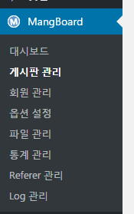

 | 2. 게시판 설정에서 게시판 이름 및 기능 설정 후 확인 버튼 선택.
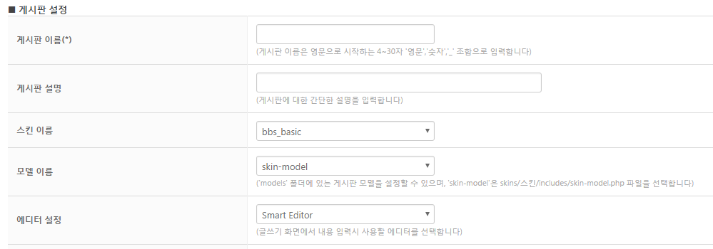

 | 3. 게시판이 생성되며, 자료실의 경우 아래 shortcode를 copy하여 게시판 페이지에 붙여넣기 한다.

 | 4. 아래와 같이 페이지 생성 후 업데이트한다.

WP-Members
WP-Members widget 추가
 | 스타일시트 path 설정
 | http://127.0.0.1/wordpress/wp-content/themes/beslam/WP_Members_widget.css

 | 1. widget 설치 후 아래와 같은 메뉴 생성. - WP-Members 선택
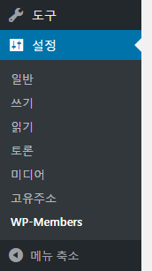

 | 2. WP-Members 옵션 tap 선택
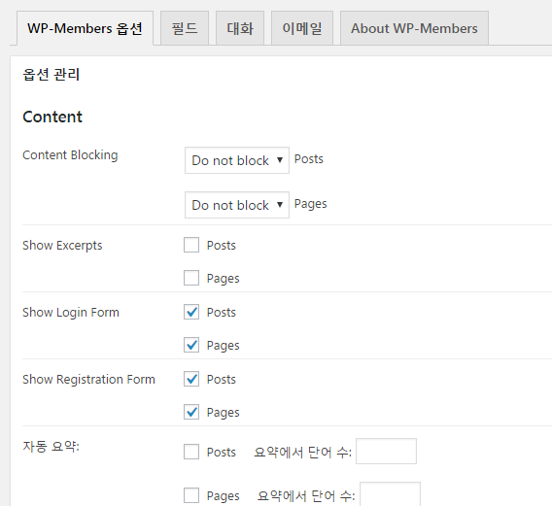

 | 3. Login 및 회원가입 페이지를 각각 선택한다.

 | 4. \wordpress\wp-content\plugins\wp-members\css folder의 generic-no-float.css file를
 |  | 사용하는 theme folder로 copy하고 아래와 같이 file name을 변경한다.
 |  | http://127.0.0.1/wordpress/wp-content/themes/beslam/WD_Members_widget.css
 |  | * Login/Join에 대한 스타일시트 파일 설정이며, Server에 update시에는 Server에 맞는 URL를 설정해야 함.
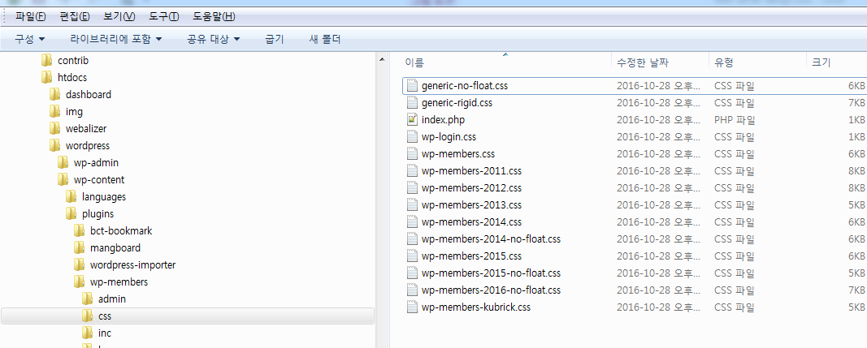

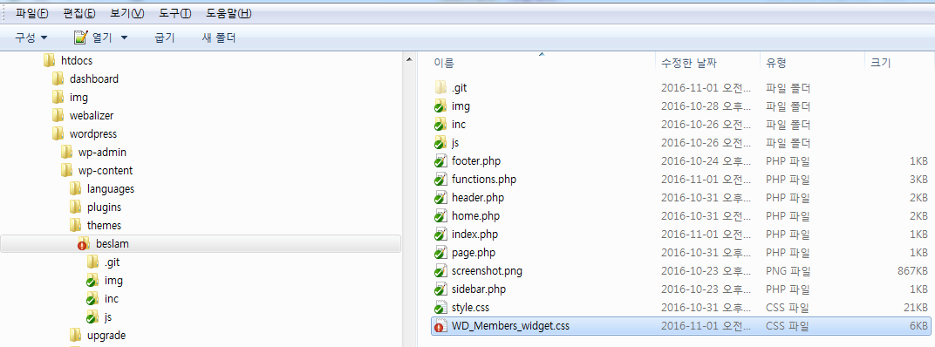

 | 5. 스타일시트를 사용자 정의 URL로 설정하고 아래와 같이 path를 설정 후 설정 업데이트한다.
 |  | http://127.0.0.1/wordpress/wp-content/themes/beslam/WD_Members_widget.css
 |  | * Login/Join에 대한 스타일시트 파일 설정이며, Server에 update시에는 Server에 맞는 URL를 설정해야 함.
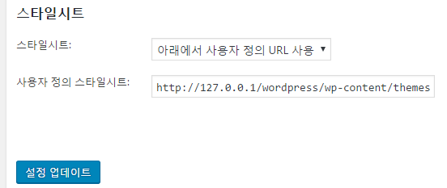

 | 6. Login page와 Join page에 아래와 같이 shortcode를 추가한다.
 |  | [wpmem_form login]
 |  | [wpmem_form register]

Slider
java 설정
 | 1. ParallaxContentSlider내의 js folder의 javascript file을 themes js folder로 copy한다.

 | 2. index.html의 script를 function에 추가 - javescript file은 function으로 추가하여 사용해야 함

 |  | <script type="text/javascript" src="js/modernizr.custom.28468.js"></script>
 |  | <script type="text/javascript" src="http://ajax.googleapis.com/ajax/libs/jquery/1.7.1/jquery.min.js"></script>
 |  | <script type="text/javascript" src="js/jquery.cslider.js"></script>

 | 3. home.php에 아래의 script를 추가한다. - script가 추가되어야 image가 화면에 표시되며 sliding 된다.
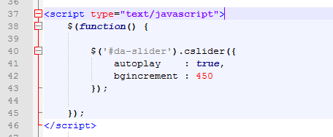

Stylesheet 설정
 | 1. index.html에 link되어 있는 css file를 wordpress의 style.css file에 copy한다. - function에 추가시 적용이 되지 않는다. 원인분석 필요
 |  | <link rel="stylesheet" type="text/css" href="css/demo.css" />
 |  | <link rel="stylesheet" type="text/css" href="css/style2.css" />
 |  | <link rel="stylesheet" type="text/css" href="css/nojs.css" />

slide page (home.php) 설정
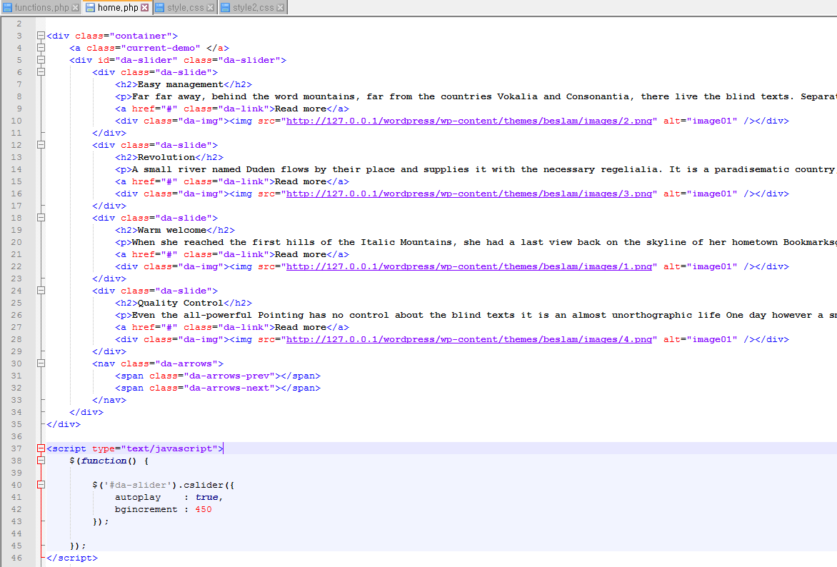
Slider 내에 포함되는 text
미사용시 삭제
"Read more" text에 link를 설정하는 부분

